상품제안서
세르페즈 15W 고속무선충전 미니마우스패드 | 상품코드: S42484

 |  |  |  |  |  |  | 02-713-8555 | www.synergygift.co.kr
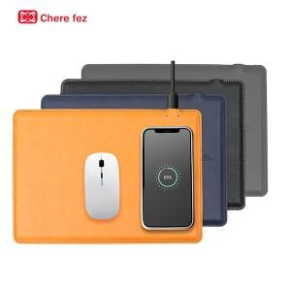

【상세/제작정보】

【인쇄/포장옵션】 | 레이저, 불박 / 포장지포장

【공급단가】 | 수량 | 30~ | 100~ | 500~ | 1,000~ | 3,000~
*VAT별도 | 단가 | 12,400원 | 11,750원 | 11,200원 | 10,900원 | 10,600원

【상품 URL】 | https://www.synergygift.co.kr:443/src/goods_detail.php?gdno=42484

